상품제안서
보온물주머니 극세사보온팩 손난로 찜질주머니 방한용품 | 상품코드: F29708

 |  |  |  |  |  |  | 02-412-0044 | www.easy1.co.kr
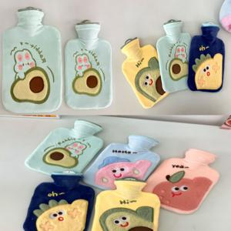

【상세/제작정보】 | 인쇄및 포장 별도 문의.

【인쇄/포장옵션】 | / OPP(비닐)

【공급단가】 | 수량 | 100~ | 300~ | 500~ | 1,000~ | 3,000~
*VAT별도 | 단가 | 8,040원 | 7,900원 | 7,700원 | 7,570원 | 7,370원

【상품 URL】 | http://www.easy1.co.kr/src/goods_detail.php?gdno=29708

